U1_Deckblatt
STATISTISCHER BERICHT | > J I 1 - j / 17 <

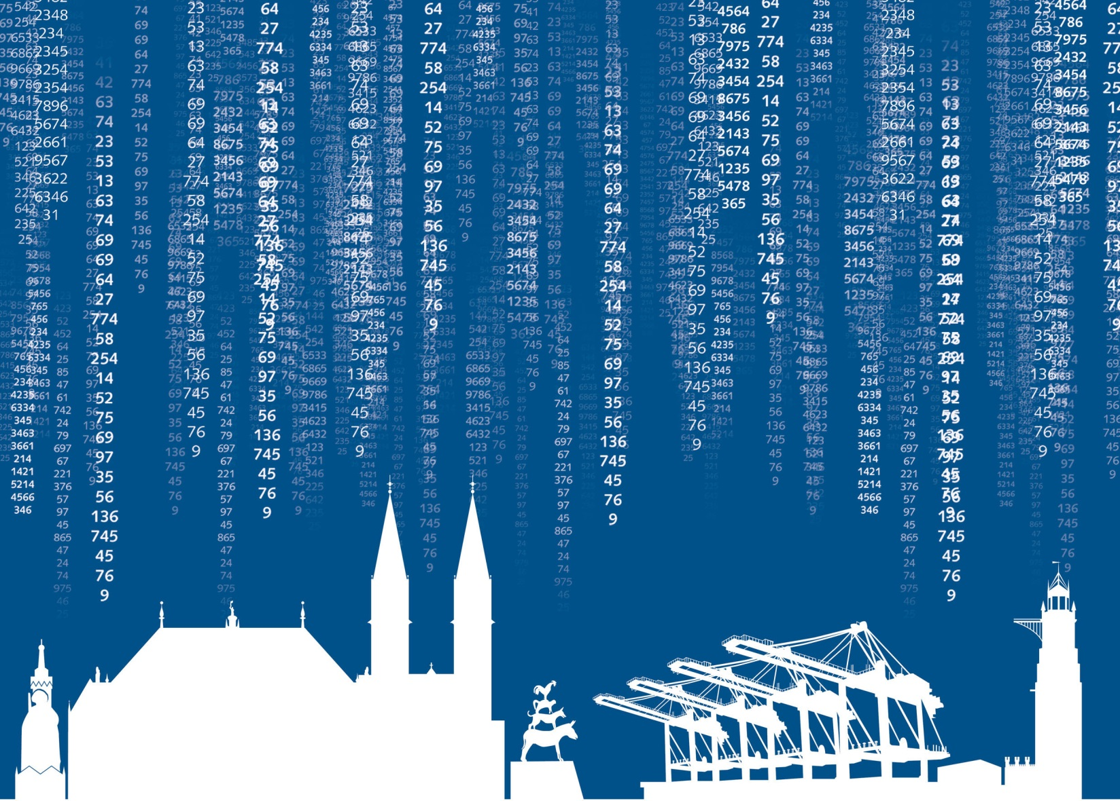

Strukturerhebung im Dienstleistungsbereich
im Land Bremen 2017

S1_Inhalt
Statistischer Bericht
J I 1 - j / 17
Strukturerhebung im Dienstleistungsbereich
im Land Bremen 2017
Inhalt

Vorbemerkungen |  | 2

1 Gesamtübersicht der Unternehmen oder Einrichtungen - Übersicht über die erfassten Merkmale
1.1 | Wirtschaftsabschnitt H - Verkehr und Lagerei | 4
1.2 | Wirtschaftsabschnitt J - Information und Kommunikation | 5
1.3 | Wirtschaftsabschnitt L - Grundstücks- und Wohnungswesen | 6
1.4 | Wirtschaftsabschnitt M - Erbringung von freiberuflichen, wissenschaftlichen und technischen Dienstleistungen | 7
1.5 | Wirtschaftsabschnitt N - Erbringung von sonstigen wirtschaftlichen Dienstleistungen | 8
1.6 | Wirtschaftsabschnitt S/Abt. 95 - Reparatur von Datenverarbeitungsgeräten und Gebrauchsgütern | 9
2 Gesamtübersicht der Unternehmen oder Einrichtungen - Ausgewählte Grundzahlen |  | 10
3 Gesamtübersicht der Unternehmen oder Einrichtungen - Ausgewählte Kennzahlen |  | 12
4 Umsatz, tätige Personen und Aufwendungen nach ausgewählten Wirtschaftszweigen |  | 14
5 Abhängig Beschäftigte und Personalaufwand nach ausgewählten Wirtschaftszweigen |  | 16
6 Umsatz, Bestände, Materialaufwand, Bruttoanlageinvestitionen, Steuern, Subventionen, Bruttowertschöpfung und Bruttobe- triebsüberschuss nach ausgewählten Wirtschaftszweigen |  | 17
7 Im Land ansässige Niederlassungen der Unternehmen oder Einrichtungen - Umsatz, Bruttoentgelte, Bruttoanlageinvestitionen und tätige Personen nach ausgewählten Wirtschaftszweigen |  | 19
8 Rechtsformen nach ausgewählten Wirtschaftszweigen und Anzahl der Niederlassungen |  | 20

S2_Vorbemerkung
Allgemeine und methodische Erläuterungen
Rechtsgrundlagen (national)
Dienstleistungsstatistikgesetz (DlStatG) vom 19. Dezember 2000 (BGBl. I S. 1765), das zuletzt durch Artikel 5 des Gesetzes vom 17. März 2008 (BGBl. I S. 399) geändert worden ist, in Verbindung mit dem Bundesstatistikgesetz (BStatG) vom 22. Januar 1987 (BGBl. I S. 462, 565), das zuletzt durch Artikel 13 des Gesetzes vom 25. Juli 2013 (BGBl. I S. 2749) geändert worden ist. Erhoben werden die Angaben zu § 3 DlStatG.
Zweck der Erhebung
Mit der Verabschiedung des Dienstleistungsstatistikgesetzes (DlStatG) im Jahr 2000 wurde der zunehmenden Bedeutung des Dienstleistungssektors Rehnung getragen. Der Zweck der Erhebung besteht darin, amtliche Daten auf der Basis eines konsistenten Gesamtkonzeptes zur strukturellen Entwicklung dieses heterogenen Bereiches zur Verfügung zu stellen. Die Ergebnisse der jährlichen Strukturerhebung sind ein bedeutender Indikator für wirtschafts- und strukturpolitische Analysen der Landesregierungen, der Bundesregierung sowie von Verbänden und Unternehmen. Außerdem sind sie Bestandteil der deutschen Lieferverpflichtungen für Unternehmensangaben gegenüber der Europäischen Union. Darüber hinaus trägt die Erhebung zu einer Verbesserung der Datengrundlage für die Volkswirtschaftliche Gesamtrechnung bei.
Erhebungsdesign
Die Strukturerhebung im Dienstleistungsbereich ist als Stichprobenerhebung konzipiert und wird jährlich dezentral in allen Bundesländern durchgeführt. Erhebungseinheiten sind Unternehmen und Einrichtungen zur Ausübung einer selbstständigen Tätigkeit der Wirtschaftsabschnitte
H - Verkehr und Lagerei,
J - Information und Kommunikation,
L - Grundstücks- und Wohnungswesen,
M - Erbringung von freiberuflichen, wissenschaftlichen und technischen Dienstleistungen,
N - Erbringung von sonstigen wirtschaftlichen Dienstleistungen,
S/Abt. 95 - Reparatur von Datenverarbeitungsgeräten und Gebrauchsgütern,
basierend auf der revidierten Wirtschaftszweigklassifikation (Ausgabe 2008, WZ 2008), die die Zuordnung der Erhebungs- und Darstellungseinheiten zu den Wirtschaftszweigen – entsprechend ihrem wirtschaftlichen Schwerpunkt – definiert. Erhoben werden allgemeine Angaben über die Erhebungseinheit (u.a. wirtschaftliche Tätigkeit, Rechtsform, Niederlassungen), Umsätze, Subventionen, tätige Personen sowie Personal- und Materialaufwendungen, Steuern, Bestände und Investitionen. Handelt es sich bei den größeren Unternehmen (mit einem Umsatz oder Einnahmen von 250 000 Euro und mehr im Berichtsjahr) um Einheiten mit Niederlassungen in mehreren Bundesländern (Mehrländerunternehmen), sind Umsatz oder Einnahmen, Bruttoentgelte, Bruttoanlageinvestitionen sowie tätige Personen in einem Zusatzfragebogen nach Ländern aufzugliedern.
Um den Aufwand bei den Auskunftspflichtigen zu reduzieren, erhalten kleinere Erhebungseinheiten mit einem Umsatz oder Einnahmen von weniger als 250 000 Euro im Berichtsjahr nur einen verkürzten Fragenkatalog.
Stichprobenziehung
Das Dienstleistungsstatistikgesetz legt fest, dass die Erhebung bei bundesdurchschnittlich höchstens 15 Prozent aller Einheiten in den o.g. Wirtschaftsabschnitten durchgeführt wird. Auf der Grundlage der bei den Unternehmen erhobenen Merkmale, werden durch Hochrechnung die Gesamtwerte ermittelt. Zur Bestimmung der Grundgesamtheit und der Stichprobenauswahl wird das bei den Statistischen Ämtern des Bundes und der Länder geführte statistische Unternehmensregister herangezogen. Das Unternehmensregister enthält u. a. Angaben zur eindeutigen Unternehmens-Identifizierung, zur wirtschaftszweigsystematischen Zuordnung, zur Aufnahme bzw. Einstellung der Unternehmenstätigkeit und der Größe (steuerbarer Umsatz, Zahl der sozialversicherungspflichtig Beschäftigten). Die Grundgesamtheit bilden alle Unternehmen und Einrichtungen, die den genannten Bereichen nach dem wirtschaftlichen Schwerpunkt ihrer Tätigkeit angehören, ihren Sitz in Deutschland haben, aktiv und ganzjährig umsatzsteuerpflichtig sowie mit einer eigenen (Umsatz-) Steuernummer oder mit der eines Organträgers versehen sind. Nach anerkannten mathematisch-statistischen Methoden werden aus der Grundgesamtheit die auskunftspflichtigen Erhebungseinheiten gezogen. Zu diesem Zweck werden Schichten nach Bundesländern, Wirtschaftszweigen und Größenklassen gebildet. Die Ziehung erfolgt in jeder Schicht nach dem Zufallsprinzip. Schichten, die nur minimal besetzt sind bzw. eine hohe Merkmalsvarianz aufweisen, werden als Totalschicht erfasst. Das heißt, jedes Unternehmen dieser Schicht ist auskunftspflichtig. Für das Berichtsjahr 2017 wurde die für 2016 neu gezogene Stichprobe beibehalten und um eine Neuzugangsstichprobe aus dem dritten Quartal 2018 (Berichtsjahr 2016) ergänzt. Die Stichprobe wurde so auf den aktuellen Stand des Statistischen Unternehmensregisters angepasst.
Inhalt

S3_noch_Vorbemerkung
Ergebnisdarstellung
Die Veröffentlichung der Ergebnisse erfolgt für die Wirtschaftsabschnitte H, J, L, M, N sowie S/Abteilung 95 der neuen Klassifikation der Wirtschaftszweige, Ausgabe 2008 (WZ 2008). Mit dem Berichtsjahr 2008 wurde der Merkmalskatalog und Erfassungsbereich der Strukturerhebung im Dienstleistungsbereich an die europäischen Anforderungen angepasst und damit ausgeweitet. Zeitgleich trat eine revidierte Wirtschaftszweigklassifikation in Kraft. Zur Entlastung der Auskunftspflichtigen (und zur Anpassung des Berichtskreises an den neuen Erfassungsbereich) wurde in den Berichtsjahren 2008, 2011, 2014 und 2016 eine neue Stichprobe gezogen. Ab dem Berichtsjahr 2014 wurden auch Unternehmen mit einem Gesamtumsatz von weniger als 17 500 Euro berücksichtigt. Aus diesen Gründen ist ein Zeitvergleich der Ergebnisse nur eingeschränkt möglich.
Grundsätzlich werden alle regionalen Ergebnisse nach dem Hauptsitz der Unternehmen gegliedert. Das heißt, die Wirtschaftskraft des gesamten Unternehmens wird in dem Land dargestellt, in dem es seinen Hauptsitz hat. Da große Unternehmen oftmals Niederlassungen in anderen Bundesländern unterhalten, werden bei den Merkmalen Umsatz oder Einnahmen, Bruttoentgelte, Bruttoanlageinvestitionen sowie tätige Personen auch länderbereinigte Ergebnisse veröffentlicht. Dabei werden die Länderergebnisse um die Angaben von länderfremden Niederlassungen reduziert und Ergebnisse von Niederlassungen mit Unternehmenshauptsitz in einem fremden Bundesland kommen hinzu. Die wirtschaftliche Leistungskraft kann somit regional zutreffend abgebildet werden (siehe Tab. 7).
Inhalt

